Feuil1
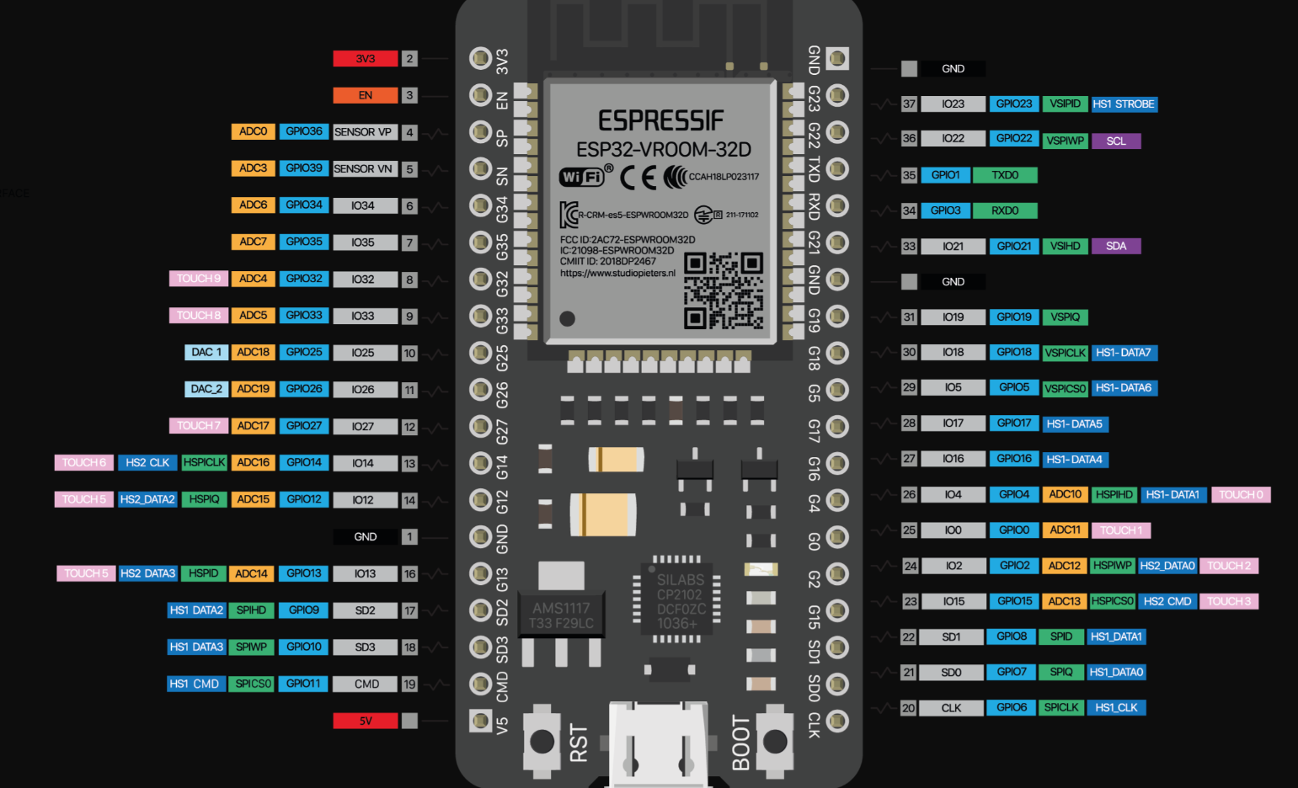

 |  |  | Alimention JACK
 |  |  | Alimentation 3v Sortie

Puissance | connecteur | Broche ESP | Composant | Broche composant
 | sur PCB | ADC1_0 | RGB neopixel arrosage PWM | din
 |  | gnd |  | gnd
 |  | vcc |  | 5v
 | sur PCB | ADC1_3 | RGB neopixel Climatisation PWM | din
 |  | gnd |  | gnd
 |  | vcc |  | 5v
 | sur PCB | GPIO_13 | Volet Haut led | Signal
 |  | gnd |  | gnd
 | sur PCB | GPIO_12 | Volet Bas led | Signal
 |  | gnd |  | gnd
 | sur PCB | ADC1_6 | LDR PWM | Signal
 |  | gnd |  | gnd
 | sur PCB | ADC1_7 | Led(LDR) PWM | Signal
 |  | gnd |  | gnd
 | 1 | gnd | Capteur Ultrason PWM | gnd
 | 2 | ADC2_8 |  | echo PWM
 | 3 | GPIO27 |  | trigger
 | 4 | vcc |  | vcc
 | 1 | vcc | DHT22 PWM | vcc
 | 2 | ADC2_9 |  | out PWM
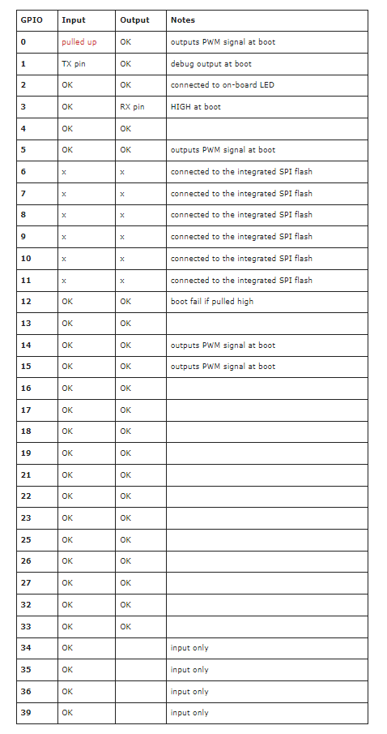
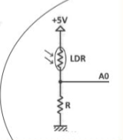
 | 3 | gnd |  | gnd
 | sur PCB | GPIO_2 | Led Wifi | Signal
 |  | gnd |  | gnd
 | sur PCB | GPIO_4 | Led Client | Signal
 |  | gnd |  | gnd
 | sur PCB | GPIO_15 | Led mode Manu | Signal
 |  | gnd |  | gnd
 | sur PCB | GPIO_14 | Led mode Auto | Signal
 |  | gnd |  | gnd
 |  | GPIO17 | Switch on/off | Signal
 | a voir | vcc |  | vcc
 | sur PCB | gnd | OLED | gnd
 |  | vcc |  | vcc
 |  | GPIO 22(SCL) |  | scl
 |  | GPIO(21) |  | sda
 | 1 | GPIO 22(SCL) | Broches I2C
 | 2 | GPIO(21)
 | 1 | CS GPIO5 | Broches SPI
 | 2 | SCK GPIO18
 | 3 | MISO GPIO 19
 | 4 | MOSI GPIO 23
 | 1 | TX GPIO1 | Broches Serie
 | 2 | RX GPIO3

